Clean Jakarta Agent 2
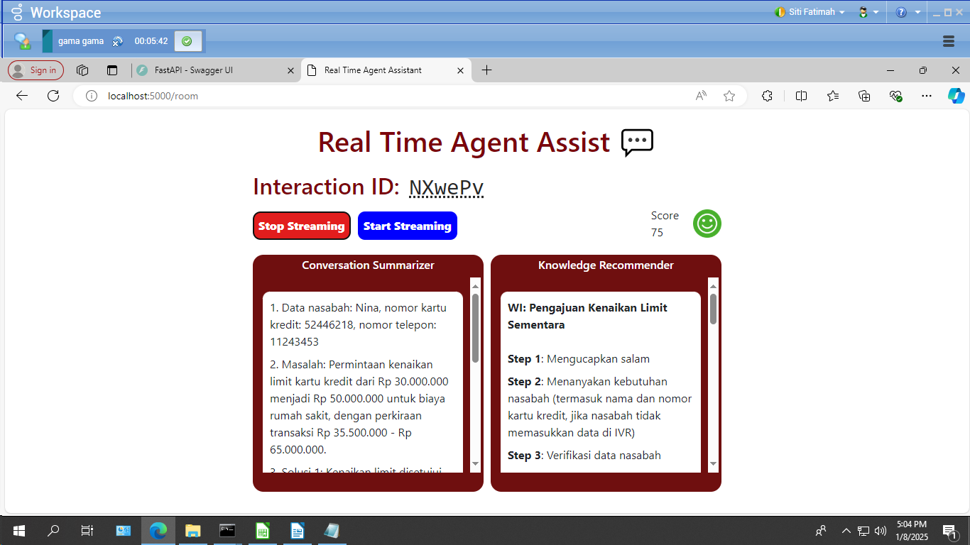
 |  | Siti Fatimah
 |  | Jakarta
 |  | 10.32.52.13
No | Judul Testing |  |  | Nomor kartu |  | Nominal |  | WI yang muncul | Interaction call
 | Test Scenario | Caller Conversation | Expected | No kartu yang disebutkan nasabah | Nomor kartu yang muncul di Summary Conversation | Nominal yang disebutkan nasabah | Nominal yang muncul di Summary Conversation
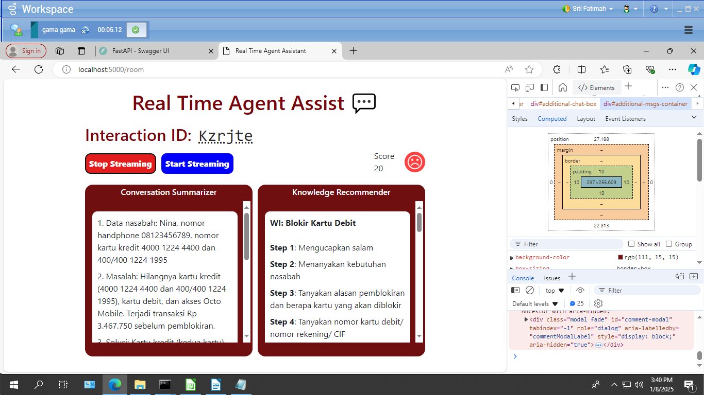
1 | Test Call utk 1 WI + No Kartu Kredit + Nominal | Pendek | 1. WI - Pendaftaran E-Statement Melalui Contact Center 2. No Kartu 5336 7409 0117 2626 3. Nominal 1.250.500 | 5336740901172630 | 533674092626 | 1250500 | 1250500 | 1. WI - Pendaftaran E-Statement Melalui Contact Center (benar) | uCrDqG
2 | Test Call utk 1 WI + No Kartu Kredit + Nominal | Panjang - durasi lbh dari 5 menit. - Bisa berpura-pura Marah. - Menambah 1 WI Improvisasi | 1. WI - blokir kartu debit 2. No Kartu 5336 4000 1224 1995 3. Nominal 3.467.750 WI Tambahan – Improvisasi | 5336400012242000 | 400012244400 | 3467750 | 3.467.750 | 1. WI: Blokir Kartu Debit (benar) 2. WI: Pemblokiran OCTO Mobile (benar) | Kzrjte
3 | Test Call utk 1 WI + No Kartu Kredit + Nominal | Pendek | 1. WI - pembukaan xtra dana ntb 2. No NIK 3323 0423 0199 0001 3. nominal 11.567.550 | 3323042301990000 | 3323042301990000 | 11567550 | 11567550 | 1. WI: Pembukaan Xtra Dana Nasabah Tidak Terundang | pSomjZ
4 | Test Call utk 1 WI + No Kartu Kredit + Nominal | Pendek | 1. WI - blokir octo mobile 2. No Kartu 5244 6218 1287 8214 3. Nominal 14.500.000 | 5244621812878210 | 524462181287821 | 14500000 | 14500000 | 1. WI: Pemblokiran OCTO Mobile | CCUWeQ
5 | Test Call utk 1 WI + No Kartu Kredit + Nominal | Panjang | 1. WI - Close Card 2. No Kartu 5244 6543 1000 8214 3. Nominal 1.735.500 WI Tambahan – Improvisasi| Waive annual fee Waive biaya denda keterlambatan | 5244654310008210 | 524465438214 | 1735500 | nominal tidak muncul | 1. WI: Pendaftaran E-Statement (salah) 2. WI: Sanggahan Transaksi Kartu Kredit (salah) 3. WI: Pengkinian Data Kartu Kredit (salah) 4. WI: Penanganan Complaint Tidak Terima PIN Kartu Kredit Melalui SMS (salah) 5. WI: Permintaan atau Pengaduan Debitur Mengenai SLIK & One Obligor Kartu Kredit (salah) 6. WI: Penutupan Kartu Kredit Reguler (benar) | PNywPq | Scenario 4
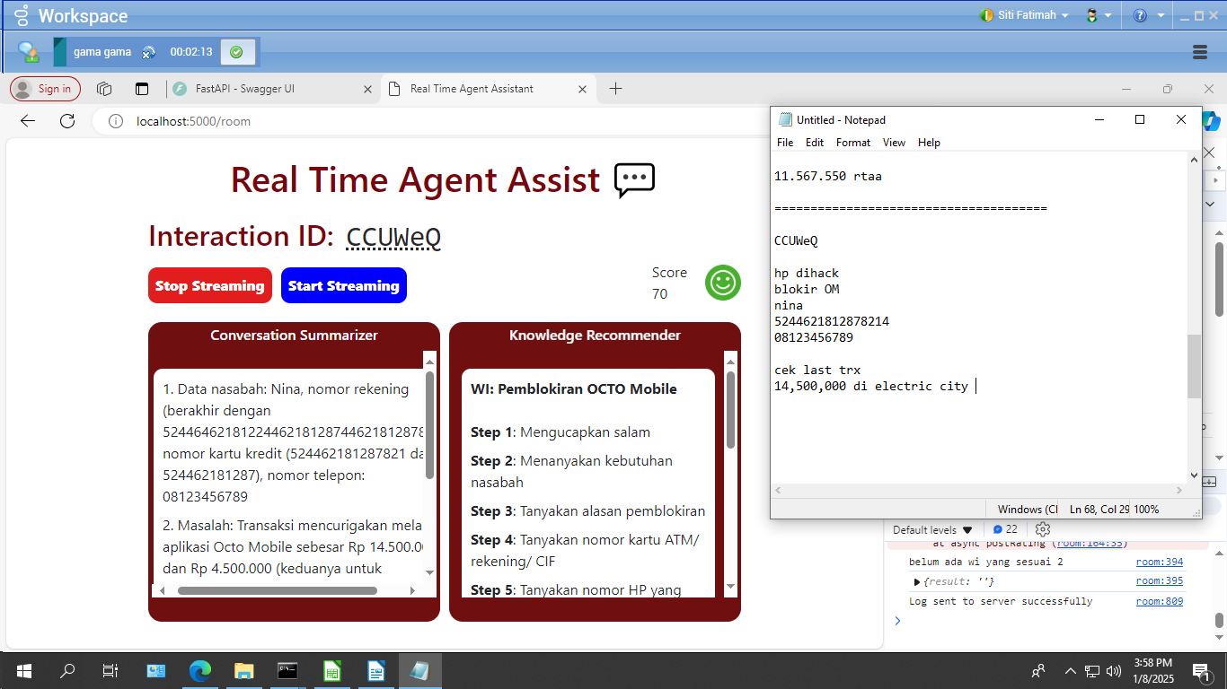
6 | Test Call utk 1 WI + No Kartu Kredit + Nominal | Pendek | 1. WI - Sanggahan transaksi kartu debit 2. No Kartu 5244 2600 5160 9332 3. Nominal 24.500.750 | 5244260051609330 | 5244260051609330 | 24500750 | 24500750 | 1. WI: Sanggahan Transaksi Kartu Kredit (salah) 2. WI: Penanganan sanggahan transaksi kartu debit (benar) 3. WI: Blokir Kartu Debit (benar) | giMmXj
7 | Test Call utk 1 WI + No Kartu Kredit + Nominal | Panjang | 1. WI - Penanganan Complaint Tidak Terima PIN Kartu Kredit Melalui SMS 2. No Kartu 5336 9516 3214 7897 3. Nominal 4.356.000 WI Tambahan – Improvisasi 1. kenaikan limit sementara | 5336951632147900 | 5336951632147900 | 4356000 | tidak muncul | 1. WI: Transaksi Finansial (salah) 2. WI: Penanganan Complaint Tidak Terima PIN Kartu Kredit Melalui SMS (benar) | GGFHDy
8 | Test Call utk 1 WI + No Kartu Kredit + Nominal | Pendek | 1. WI Ketentuan Pencairan Deposito 2. No NIK 3323 0423 0199 0001 3. Nominal 15.750.750 | 3323042301990000 | 33230423 | 15.750.750 | 15.750.750 | 1. WI: Ketentuan Pencairan Deposito atau iB Deposito (benar)
9 | Test Call utk 1 WI + No Kartu Kredit + Nominal | Panjang | 1. WI Pengajuan Kenaikan Limit Kartu Kredit Sementara 2. No Kartu Kredit 5244 6218 1124 3453 3. Nominal 35.500.650 WI Tambahan – Improvisasi | 5244621811243450 | 52446218 | 35500650 | 35.500.000 | 1. WI: Pengajuan Kenaikan Limit Sementara (benar) 2. WI: Pendaftaran Credit Protector (benar) | NXwePv |  | Scenario 8
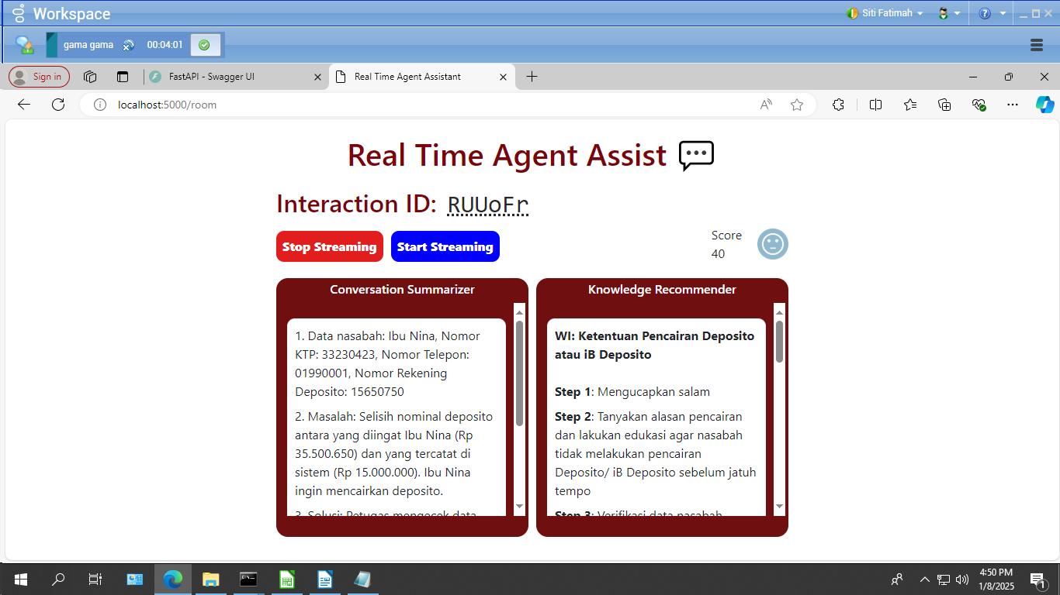
10 | Test Call utk 1 WI + No Kartu Kredit + Nominal | Pendek | 1. WI - Petunjuk Pelaksanaan Pembatalan Credit Protector 2. No Kartu Kredit 5336 9334 4789 1456 3. Nominal 2.730.000 | 5336933447891450 | 5336933447891460 | 2.730.000 | 2.730.000 | 1. WI: Petunjuk Pelaksanaan Pembatalan Credit Protector (benar) 2. WI: Pendaftaran Credit Protector (salah) 3. WI: Transaksi Finansial (salah) | ilTtKc

No | Judul Testing |  |  | Nomor kartu |  | Nominal |  | WI yang muncul | Interaction call
 | Test Scenario | Caller Conversation | Expected | No kartu yang disebutkan nasabah | Nomor kartu yang muncul di Summary Conversation | Nominal yang disebutkan nasabah | Nominal yang muncul di Summary Conversation
Baseline | Test Call utk 1 WI + No Kartu Kredit + Nominal | Pendek | 1. WI - Pendaftaran E-Statement Melalui Contact Center 2. No Kartu 5336 7409 0117 2626 3. Nominal 1.250.500 | 5336740901172630 | 5336740107409090000 | 1250500 | tidak muncul | 1. WI - Pendaftaran E-Statement Melalui Contact Center (benar) | XXMirx

 |  |  |  |  |  |  |  | Scenario 9

